Exported Projects
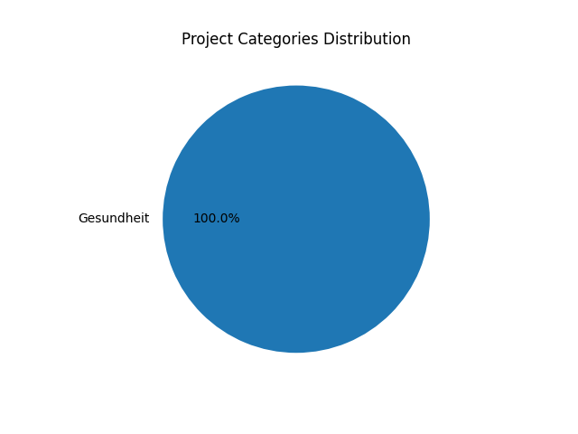
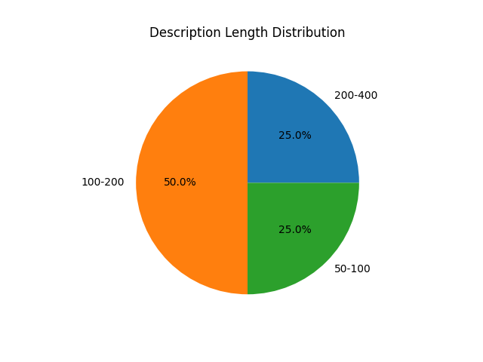
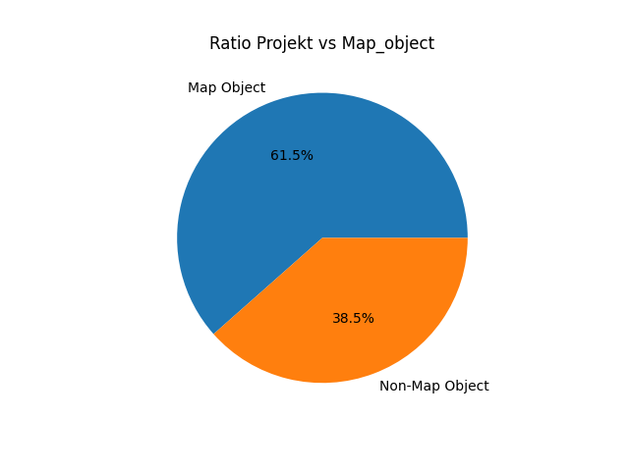
ID | Kategorie | Titel | Beschreibung | Vorteile | Datum | Markierter Standort | Author | Bild | Privat markiert | Ausgewählt | Upvotes | Downvotes
9 | Gesundheit | Keine Plätze im Pflegeheim | Ich bin sicher nicht alleine damit, für meine Mutter, die nicht mehr nalleine leben kann, keinen Platz in der näheren Umgebung zu finden. Die Plätze werden aber dringend benötigt. Ich hoffe, wir könne nein Lösung finden. | Alte Menschen und alle Angehörige, die mit der Pflege überfordert sind. | 2024-01-12 19:37:53 | 48.411392875670366,15.61292928192781 | 1 | cropped-51550415069287437330.jpg | FALSE | FALSE | 0 | 0
16 | Gesundheit | User Generated Marker | Hausarzt bitte nachbesetzen - leider gibt es schon seit einem Jahr keinen Arzt mehr in der Nähe. Könnte sich vielleicht jemand darum bemühen? | Default public benefit description | 2024-01-17 17:14:57 | 48.40835165604796, 15.613074302673342 | 0 | default_image.jpg | FALSE | FALSE | 0 | 0
17 | Gesundheit | User Generated Marker | Viel zu lange Wartezeiten im Krankenhaus | Default public benefit description | 2024-01-17 17:15:26 | 48.41185555241866, 15.615413188934328 | 0 | default_image.jpg | FALSE | FALSE | 0 | 0
18 | Gesundheit | User Generated Marker | Ein paar mehr Sitz- und Liegebänke im Kurpark wären nett - vor allem rund um die Kuranstalt | Default public benefit description | 2024-01-17 17:19:58 | 48.41595736821784, 15.589985847473146 | 0 | default_image.jpg | FALSE | FALSE | 0 | 0

